Affluenza
Affluenza
 | % | Votanti
Comunali 2014 | 71.03% | 22034
Europee 2014 | 72.32% | 21961
Referendum 2016 | 71.88% | 21397

% zone e sezioni
Percentuali per zona | % voti |  | % incidenza su totale |  | Valori assoluti e percentuali per sezione
 | SI | NO | SI | NO | Sez. | SI | NO | V.Validi | SI% | NO%
Folgarella | 38.28 | 61.72 | 14.80 | 12.92 | 1 | 217 | 364 | 581 | 37.35 | 62.65
C.vecchio | 33.83 | 66.17 | 14.61 | 15.48 | 2 | 226 | 313 | 539 | 41.93 | 58.07
Centro | 35.72 | 64.28 | 24.21 | 23.60 | 3 | 266 | 455 | 721 | 36.89 | 63.11
M.dei Francesi | 34.34 | 65.66 | 28.25 | 29.25 | 4 | 200 | 348 | 548 | 36.50 | 63.50
Cipollaro-appia | 41.73 | 58.27 | 7.90 | 5.97 | 5 | 197 | 303 | 500 | 39.40 | 60.60
Acetosa-morosina-copella | 30.26 | 69.74 | 10.22 | 12.76 | 6 | 191 | 408 | 599 | 31.89 | 68.11
 |  |  |  |  | 7 | 171 | 275 | 446 | 38.34 | 61.66
 |  |  |  |  | 8 | 164 | 299 | 463 | 35.42 | 64.58
I voti raccolti dai partiti alle Europpe del 2014 |  |  |  |  | 9 | 161 | 326 | 487 | 33.06 | 66.94
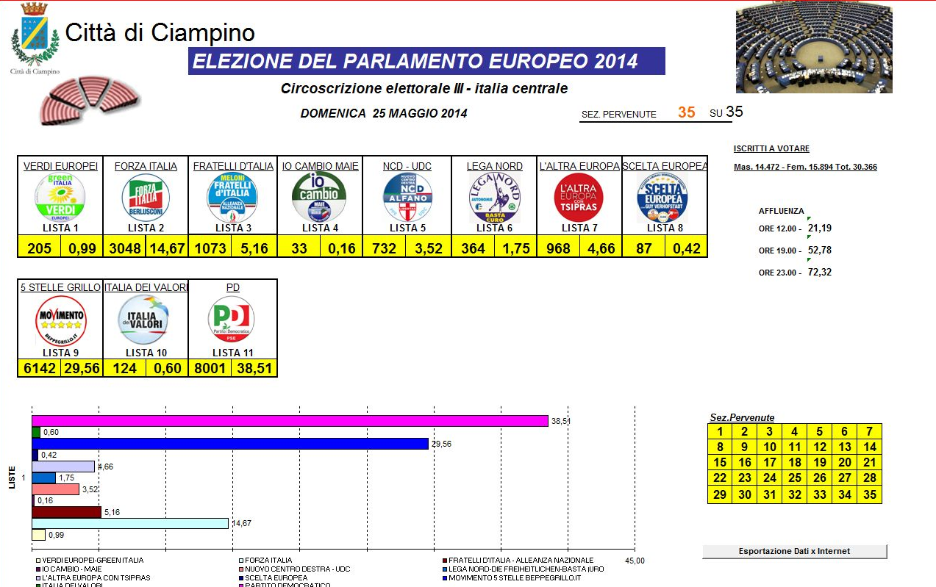
 |  |  |  |  | 10 | 182 | 345 | 527 | 34.54 | 65.46
 |  |  |  |  | 11 | 181 | 286 | 467 | 38.76 | 61.24
 |  |  |  |  | 12 | 172 | 363 | 535 | 32.15 | 67.85
 |  |  |  |  | 13 | 143 | 316 | 459 | 31.15 | 68.85
 |  |  |  |  | 14 | 221 | 352 | 573 | 38.57 | 61.43
 |  |  |  |  | 15 | 223 | 387 | 610 | 36.56 | 63.44
 |  |  |  |  | 16 | 191 | 307 | 498 | 38.35 | 61.65
 |  |  |  |  | 17 | 211 | 414 | 625 | 33.76 | 66.24
 |  |  |  |  | 18 | 175 | 320 | 495 | 35.35 | 64.65
 |  |  |  |  | 19 | 218 | 426 | 644 | 33.85 | 66.15
 |  |  |  |  | 20 | 144 | 313 | 457 | 31.51 | 68.49
 |  |  |  |  | 21 | 186 | 356 | 542 | 34.32 | 65.68
 |  |  |  |  | 22 | 213 | 375 | 588 | 36.22 | 63.78
 |  |  |  |  | 23 | 183 | 367 | 550 | 33.27 | 66.73
 |  |  |  |  | 24 | 238 | 469 | 707 | 33.66 | 66.34
 |  |  |  |  | 25 | 282 | 522 | 804 | 35.07 | 64.93
 |  |  |  |  | 26 | 281 | 354 | 635 | 44.25 | 55.75
 |  |  |  |  | 27 | 309 | 470 | 779 | 39.67 | 60.33
 |  |  |  |  | 28 | 261 | 474 | 735 | 35.51 | 64.49
 |  |  |  |  | 29 | 198 | 401 | 599 | 33.06 | 66.94
 |  |  |  |  | 30 | 198 | 403 | 601 | 32.95 | 67.05
 |  |  |  |  | 31 | 247 | 478 | 725 | 34.07 | 65.93
 |  |  |  |  | 32 | 258 | 446 | 704 | 36.65 | 63.35
 |  |  |  |  | 33 | 261 | 504 | 765 | 34.12 | 65.88
 |  |  |  |  | 34 | 211 | 593 | 804 | 26.24 | 73.76
 |  |  |  |  | 35 | 292 | 664 | 956 | 30.54 | 69.46
 |  |  |  |  | TOTAL | 7472 | 13796 | 21268 | 35.13 | 64.87

Grafico x zone
Referendum 4/12/2016 per zone val. %
 | SI | NO
Folgarella | 38.28 | 61.72
C.vecchio | 33.83 | 66.17
Centro | 35.72 | 64.28
M.dei Francesi | 34.34 | 65.66
Cipollaro-appia | 41.73 | 58.27
Acetosa-morosina-copella | 30.26 | 69.74

incidenza zone
Referendum 4/12/2016 Incidenza % per zona rispetto al risultato complessivo
 | SI | NO
Folgarella | 14.80 | 12.92
C.vecchio | 14.61 | 15.48
Centro | 24.21 | 23.60
M.dei Francesi | 28.25 | 29.25
Cipollaro-appia | 7.90 | 5.97
Acetosa-morosina-copella | 10.22 | 12.76

Grafico x sezione
Referendum 4/12/2016 il voto % per sezione
 | SI% | NO%
1 | 37.35 | 62.65
2 | 41.93 | 58.07
3 | 36.89 | 63.11
4 | 36.50 | 63.50
5 | 39.40 | 60.60
6 | 31.89 | 68.11
7 | 38.34 | 61.66
8 | 35.42 | 64.58
9 | 33.06 | 66.94
10 | 34.54 | 65.46
11 | 38.76 | 61.24
12 | 32.15 | 67.85
13 | 31.15 | 68.85
14 | 38.57 | 61.43
15 | 36.56 | 63.44
16 | 38.35 | 61.65
17 | 33.76 | 66.24
18 | 35.35 | 64.65
19 | 33.85 | 66.15
20 | 31.51 | 68.49
21 | 34.32 | 65.68
22 | 36.22 | 63.78
23 | 33.27 | 66.73
24 | 33.66 | 66.34
25 | 35.07 | 64.93
26 | 44.25 | 55.75
27 | 39.67 | 60.33
28 | 35.51 | 64.49
29 | 33.06 | 66.94
30 | 32.95 | 67.05
31 | 34.07 | 65.93
32 | 36.65 | 63.35
33 | 34.12 | 65.88
34 | 26.24 | 73.76
35 | 30.54 | 69.46

